Лист1
 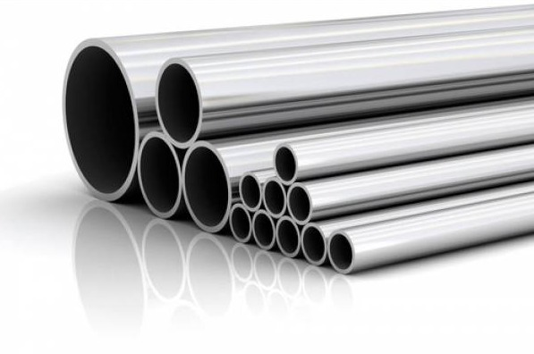 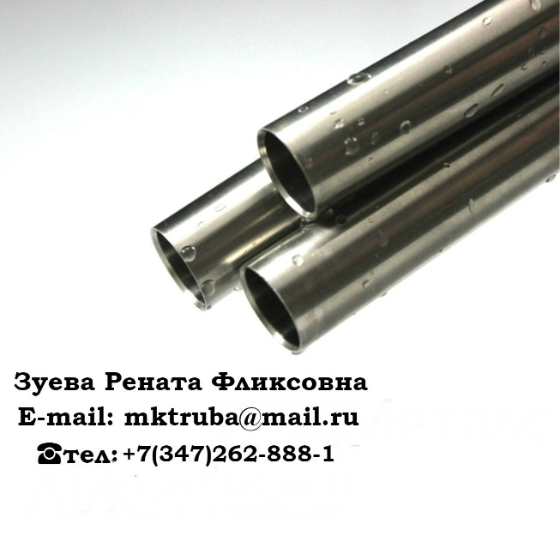
Диаметр | Стенка | Шов | ГОСТ сталь | Изоляция | Кол-во | Цены с НДС | Год | Местоположение

57 | 3,,5 | э/с | ст10 |  | 58.793 | 36500 | 2011г. | Оренбургская обл.

57 | 4 | б/ш | ст20 | ВУС | 5.51 | 43000 | 2013г. | Оренбургская обл.

73 | 5.5 | э/с | ст.22гю |  | 500 | 24000 | 2017, 2 сорт | Костромская обл

73 | 5.5 | НКТ | ст. Л гост 633-80 |  | 40 | 38000 | 2008 | Крым
76 | 4.5 | э/с | ст.10 |  | 7.2 | 36500 | 2012г. | Оренбургская обл.

89 | 6.5 | бш | ст.45 |  | 200 | 33000 | 2017г. | Санкт-Петербург
89 | 6.5 | э/с | ст.22ГЮ |  | 200 | 30000 | 2017г. 2 сорт | Костромская обл.
89 | 8 | бш | ст20 |  | 4 | 41000 | 2012г. | Оренбургская обл.

89 | 10 | б/ш | 13ХФА |  | 45 | 62000 | 2017 | Нижневартовск

102 | 6.5 | э/с | ст.22ГЮ |  | 200 | 32500 | 2017г. 2сорт | Костромская обл.

108 | 8 | б/ш | 09г2с |  | 40 | 43000 | 2014г. | Нов.Уренгой
108 | 12 | б/ш | ст20 | ВУС | 220.12 | 36500 | Mar-13 | Оренбургская обл.

114 | 6,4-7,4 | э/с | ст.22ГЮ |  | 500 | 37500 | 2017г 2 сорт | Костромская обл.

114 | 8 | б/ш | ст20 |  | 7.583 | 41000 | 2012г. | Оренбургская обл.

146 | 7-7,7-8,5 | э/с | ст.22гю |  | 400 | 38000 | 2017г. 2 сорт | Костромская обл.
146 | 9 | бш | гост 8732 |  | 40 | 45000 | июль 2017г | Сургут

159 | 4.5 | э/с | ст20, гост 10705-80 |  | 15 | 31000 | 2015г | Московская обл.
168 | 6 | б/ш | ст.20 | ВУС | 5.42 | 41000 | 2013г | Оренбургская обл.
168 | 8--9 | э/с | ст.22ГЮ |  | 300 | 37000 | 2017г. 2 сорт | Костромская обл.

168 | 12 | б/ш | ст20 | ВУС | 35 | 35000 |  | Челябинск
168 | 12 | б/ш | 13ХФА | ВУС | 40 | 43000 |  | Челябинск
177.8 | 9 | обсадная |  |  | 35 | 48000 | 2012г | Нижневартовск
178 | 9 | э/с | ст.22ГЮ |  | 500 | 28000 | 2017 г 2 сорт | Костромская обл.
219 | 6 | э/с | 09г2с |  | 80 | 41000 | 2016г. | Нижневартовск

219 | 8 | б/ш | 09г2с |  | 100 | 56000 | 2017г. | Самара

219 | 8 | б/ш | 13ХФА |  | 115 | 60000 | 2017г. | Самара

273 | 9 | б/ш | 09г2с |  | 35 | 40000 | 2015-2016гг. | Сургут
325 | 8 | э/с | 10705 |  | 500 | 38500 |  | Коми
325 | 8 | э/с | 09г2с |  | 40 | 43000 | 2015г. | Нов. Уренгой
325 | 9 | э/с | гост 10705 |  | 60 | 42000 | 2014г. | Нов. Уренгой
377 | 8 | э/с | 20295 |  | 80 | 34000 | 2009г. | Нефтекамск
426 | 8 | б/ш | 09г2с, 13хфа |  | 40 | 45000 | 2016г. | Сургут
530 | 10 | э/с | к60 | ВУС | 160 | 46000 | 2010 | Уренгой

720 | 8 | э/с | 17г1с |  | 20 | 36000 | 2016 | Ярославль

720 | 8 | э/с |  | ВУС | 20 | 45000 | 2015г. | Нов. Уренгой
720 | 12 |  | градус |  | 100 | 33000 |  | Новороссийск
1020 | 12 |  | к56 | ВУС | 100 | 50000 | 2015г. | Нижегород. обл.
1420 | 15 |  | 17г1су |  | 6 | 40000 | 2013 | Нижневартовск
1420 | 18.7 | пш | к60 | ВУС | 40 | 31000 | 2009 | Новый Уренгой
Труба толстостенная
219 | 16 | б/ш | 09 09г2с |  | 80 | 41000 | 2015 | Нижневартовск
325 | 14 | б/ш | жю | анткр/п | 1000 | 37000 | 2014 | Симферополь
508 | 31.3 |  | К60 | ВУС | 5 шт | 40000 | 2014 | Анапа

812 | 39.8 |  | К60 | ВУС | 1 шт | 40000 | 2014 | Анапа

1220 | 22.7 |  | К60 | ВУС | 2 шт | 40000 | 2014 | Анапа

1220 | 33 |  | К60 | ВУС | 5 шт | 40000 | 2014 | Анапа

1420 | 21.6 |  | К60 | ВУС | 3 шт | 40000 | 2014 | Анапа

ООО" МАГИСТРАЛЬНАЯ КОМПЛЕКТАЦИЯ" - это компания, осуществляющая поставки металлопроката по всей территории Российской Федерации. Наша компания является дилером крупнейших металлургических комбинатов: -Выксунский металлургический завод -Волжский трубный завод -Челябинский трубопрокатный завод -Синарский трубный завод -Первоуральский новотрубный завод -Северский трубный завод -Альметьевский трубный завод -Таганрогский металлургический завод -Борский трубный завод -Ижорский трубный завод Мы активно сотрудничаем с крупными заводами, что п озволяет нам в кратчайшие сроки и на выгодных условиях поставлять необходимые трубы! За нами не заржавеет!

